USD(Black)
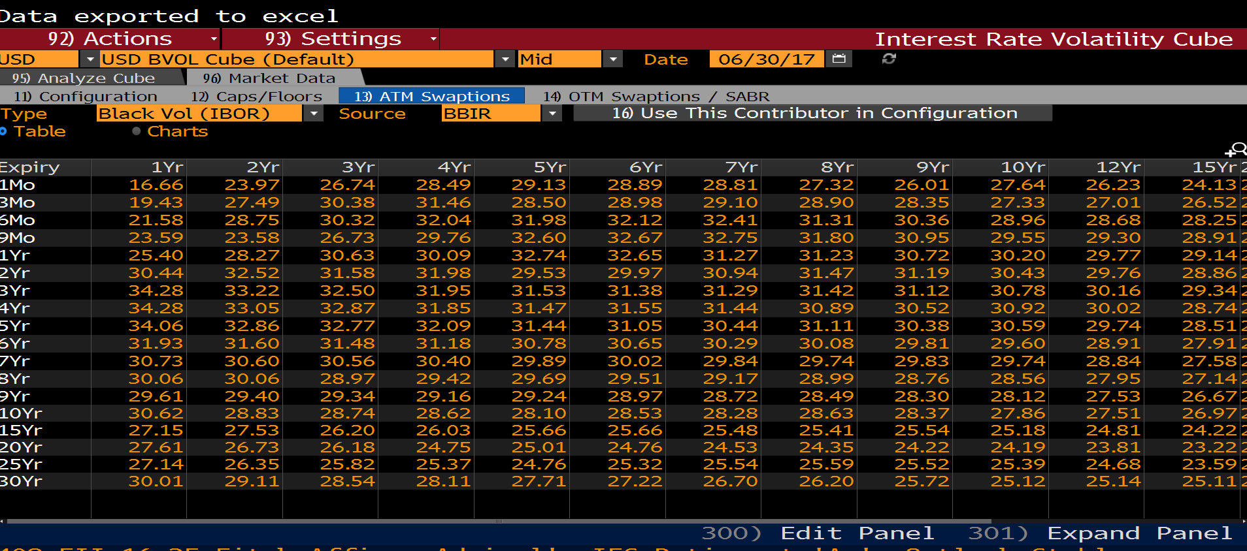
Expiry | 1Yr | 2Yr | 3Yr | 4Yr | 5Yr | 6Yr | 7Yr | 8Yr | 9Yr | 10Yr | 12Yr | 15Yr | 20Yr | 25Yr | 30Yr
1Mo | 16.66 | 23.97 | 26.74 | 28.49 | 29.13 | 28.89 | 28.81 | 27.32 | 26.01 | 27.64 | 26.23 | 24.13 | 24.26 | 24.1 | 24.11
3Mo | 19.43 | 27.49 | 30.38 | 31.46 | 28.5 | 28.98 | 29.1 | 28.9 | 28.35 | 27.33 | 27.01 | 26.52 | 26.01 | 25.97 | 26.09
6Mo | 21.58 | 28.75 | 30.32 | 32.04 | 31.98 | 32.12 | 32.41 | 31.31 | 30.36 | 28.96 | 28.68 | 28.25 | 27.81 | 27.55 | 26.48
9Mo | 23.59 | 23.58 | 26.73 | 29.76 | 32.6 | 32.67 | 32.75 | 31.8 | 30.95 | 29.55 | 29.3 | 28.91 | 28.34 | 27.97 | 27.3
1Yr | 25.4 | 28.27 | 30.63 | 30.09 | 32.74 | 32.65 | 31.27 | 31.23 | 30.72 | 30.2 | 29.77 | 29.14 | 27.27 | 27.91 | 27.93
2Yr | 30.44 | 32.52 | 31.58 | 31.98 | 29.53 | 29.97 | 30.94 | 31.47 | 31.19 | 30.43 | 29.76 | 28.86 | 28.47 | 28.51 | 28.5
3Yr | 34.28 | 33.22 | 32.5 | 31.95 | 31.53 | 31.38 | 31.29 | 31.42 | 31.12 | 30.78 | 30.16 | 29.34 | 28.34 | 28.55 | 28.55
4Yr | 34.28 | 33.05 | 32.87 | 31.85 | 31.47 | 31.55 | 31.44 | 30.89 | 30.52 | 30.92 | 30.02 | 28.74 | 27.92 | 28.21 | 29.43
5Yr | 34.06 | 32.86 | 32.77 | 32.09 | 31.44 | 31.05 | 30.44 | 31.11 | 30.38 | 30.59 | 29.74 | 28.51 | 27.81 | 29.05 | 29.6
6Yr | 31.93 | 31.6 | 31.48 | 31.18 | 30.78 | 30.65 | 30.29 | 30.08 | 29.81 | 29.6 | 28.91 | 27.91 | 27.41 | 27.51 | 27.64
7Yr | 30.73 | 30.6 | 30.56 | 30.4 | 29.89 | 30.02 | 29.84 | 29.74 | 29.83 | 29.74 | 28.84 | 27.58 | 26.81 | 26.85 | 27.2
8Yr | 30.06 | 30.06 | 28.97 | 29.42 | 29.69 | 29.51 | 29.17 | 28.99 | 28.76 | 28.56 | 27.95 | 27.14 | 26.51 | 26.48 | 26.42
9Yr | 29.61 | 29.4 | 29.34 | 29.16 | 29.24 | 28.97 | 28.72 | 28.49 | 28.3 | 28.12 | 27.53 | 26.67 | 26.01 | 26.35 | 26.19
10Yr | 30.62 | 28.83 | 28.74 | 28.62 | 28.1 | 28.53 | 28.28 | 28.63 | 28.37 | 27.86 | 27.51 | 26.97 | 25.72 | 25.7 | 24.4
15Yr | 27.15 | 27.53 | 26.2 | 26.03 | 25.66 | 25.66 | 25.48 | 25.41 | 25.54 | 25.18 | 24.81 | 24.22 | 23.87 | 22.38 | 21.96
20Yr | 27.61 | 26.73 | 26.18 | 24.75 | 25.01 | 24.76 | 24.53 | 24.35 | 24.22 | 24.19 | 23.81 | 23.22 | 21.71 | 21.48 | 20.7
25Yr | 27.14 | 26.35 | 25.82 | 25.37 | 24.76 | 25.32 | 25.54 | 25.59 | 25.52 | 25.39 | 24.68 | 23.59 | 23.01 | 22.33 | 21.38
30Yr | 30.01 | 29.11 | 28.54 | 28.11 | 27.71 | 27.22 | 26.7 | 26.2 | 25.72 | 25.12 | 25.14 | 25.11 | 23.86 | 22.84 | 21.96

USD(Normal)
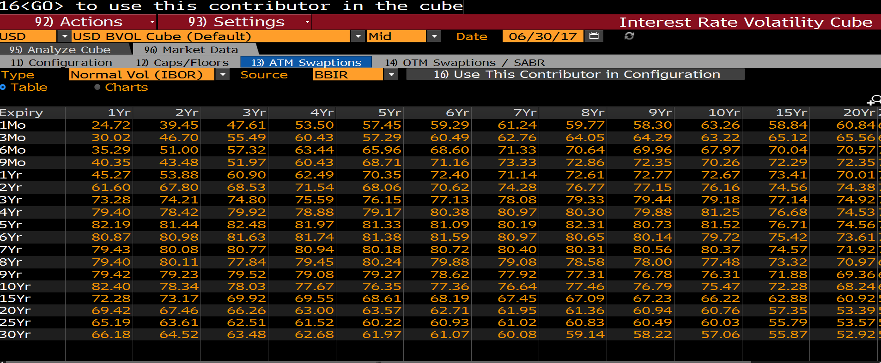
Expiry | 1Yr | 2Yr | 3Yr | 4Yr | 5Yr | 6Yr | 7Yr | 8Yr | 9Yr | 10Yr | 15Yr | 20Yr | 25Yr | 30Yr
1Mo | 24.72 | 39.45 | 47.61 | 53.5 | 57.45 | 59.29 | 61.24 | 59.77 | 58.3 | 63.26 | 58.84 | 60.84 | 61.06 | 61.24
3Mo | 30.02 | 46.7 | 55.49 | 60.43 | 57.29 | 60.49 | 62.76 | 64.05 | 64.29 | 63.22 | 65.12 | 65.56 | 66.04 | 66.45
6Mo | 35.29 | 51 | 57.32 | 63.44 | 65.96 | 68.6 | 71.33 | 70.64 | 69.96 | 67.97 | 70.04 | 70.57 | 70.44 | 67.76
9Mo | 40.35 | 43.48 | 51.97 | 60.43 | 68.71 | 71.16 | 73.33 | 72.86 | 72.35 | 70.26 | 72.29 | 72.35 | 71.83 | 70.12
1Yr | 45.27 | 53.88 | 60.9 | 62.49 | 70.35 | 72.4 | 71.14 | 72.61 | 72.77 | 72.67 | 73.41 | 70.01 | 72.01 | 71.96
2Yr | 61.6 | 67.8 | 68.53 | 71.54 | 68.06 | 70.62 | 74.28 | 76.77 | 77.15 | 76.16 | 74.56 | 74.38 | 74.52 | 74.2
3Yr | 73.28 | 74.21 | 74.8 | 75.59 | 76.15 | 77.13 | 78.08 | 79.33 | 79.44 | 79.18 | 77.14 | 74.92 | 75.26 | 74.76
4Yr | 79.4 | 78.42 | 79.92 | 78.88 | 79.17 | 80.38 | 80.97 | 80.3 | 79.88 | 81.25 | 76.68 | 74.53 | 74.85 | 77.29
5Yr | 82.19 | 81.44 | 82.48 | 81.97 | 81.33 | 81.09 | 80.19 | 82.31 | 80.73 | 81.52 | 76.71 | 74.56 | 77.19 | 77.74
6Yr | 80.87 | 80.98 | 81.63 | 81.74 | 81.38 | 81.59 | 80.97 | 80.65 | 80.14 | 79.72 | 75.42 | 73.61 | 73.16 | 72.69
7Yr | 79.43 | 80.08 | 80.77 | 80.94 | 80.18 | 80.72 | 80.4 | 80.31 | 80.56 | 80.37 | 74.57 | 71.92 | 71.25 | 71.32
8Yr | 79.4 | 80.11 | 77.84 | 79.45 | 80.24 | 79.88 | 79.08 | 78.58 | 78 | 77.48 | 73.32 | 70.97 | 69.97 | 69.06
9Yr | 79.42 | 79.23 | 79.52 | 79.08 | 79.27 | 78.62 | 77.92 | 77.31 | 76.78 | 76.31 | 71.88 | 69.36 | 69.25 | 68.1
10Yr | 82.4 | 78.34 | 78.03 | 77.67 | 76.35 | 77.36 | 76.64 | 77.46 | 76.79 | 75.47 | 72.28 | 68.24 | 67.16 | 63.27
15Yr | 72.28 | 73.17 | 69.92 | 69.55 | 68.61 | 68.19 | 67.45 | 67.09 | 67.23 | 66.22 | 62.88 | 60.92 | 56.73 | 54.88
20Yr | 69.42 | 67.46 | 66.26 | 63 | 63.57 | 62.71 | 61.95 | 61.36 | 60.94 | 60.76 | 57.35 | 53.39 | 51.98 | 49.65
25Yr | 65.19 | 63.61 | 62.51 | 61.52 | 60.22 | 60.93 | 61.02 | 60.83 | 60.49 | 60.03 | 55.79 | 53.57 | 51.55 | 49.21
30Yr | 66.18 | 64.52 | 63.48 | 62.68 | 61.97 | 61.07 | 60.08 | 59.14 | 58.22 | 57.06 | 55.87 | 52.92 | 50.6 | 48.69

GBP(Black)
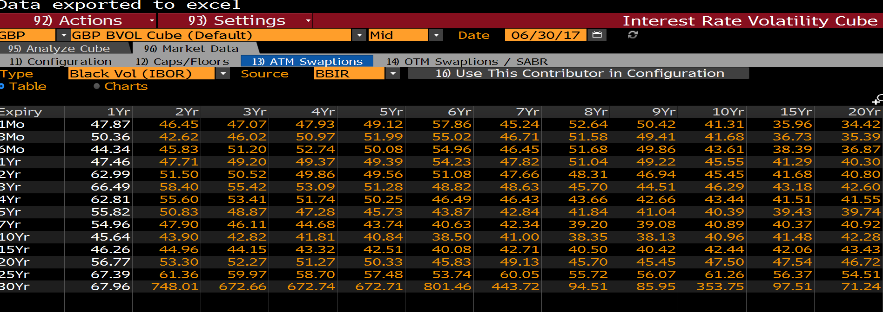
Expiry | 1Yr | 2Yr | 3Yr | 4Yr | 5Yr | 6Yr | 7Yr | 8Yr | 9Yr | 10Yr | 15Yr | 20Yr | 25Yr | 30Yr
1Mo | 47.87 | 46.45 | 47.07 | 47.93 | 49.12 | 57.86 | 45.24 | 52.64 | 50.42 | 41.31 | 35.96 | 34.42 | 35 | 35.99
3Mo | 50.36 | 42.62 | 46.02 | 50.97 | 51.99 | 55.02 | 46.71 | 51.58 | 49.41 | 41.68 | 36.73 | 35.39 | 35.45 | 35.91
6Mo | 44.34 | 45.83 | 51.2 | 52.74 | 50.08 | 54.96 | 46.45 | 51.68 | 49.86 | 43.61 | 38.39 | 36.87 | 37.38 | 38.31
1Yr | 47.46 | 47.71 | 49.2 | 49.37 | 49.39 | 54.23 | 47.82 | 51.04 | 49.22 | 45.55 | 41.29 | 40.3 | 40.54 | 41.23
2Yr | 62.99 | 51.5 | 50.52 | 49.86 | 49.56 | 51.08 | 47.66 | 48.31 | 46.94 | 45.45 | 41.68 | 40.8 | 41.32 | 42.29
3Yr | 66.49 | 58.4 | 55.42 | 53.09 | 51.28 | 48.82 | 48.63 | 45.7 | 44.51 | 46.29 | 43.18 | 42.6 | 42.85 | 43.58
4Yr | 62.81 | 55.6 | 53.41 | 51.74 | 50.25 | 46.49 | 46.43 | 43.66 | 42.66 | 43.44 | 41.51 | 41.55 | 42.39 | 43.77
5Yr | 55.82 | 50.83 | 48.87 | 47.28 | 45.73 | 43.87 | 42.84 | 41.84 | 41.04 | 40.39 | 39.43 | 39.74 | 40.38 | 41.62
7Yr | 54.96 | 47.9 | 46.11 | 44.68 | 43.74 | 40.63 | 42.34 | 39.2 | 39.08 | 40.89 | 40.37 | 40.92 | 42.2 | 43.58
10Yr | 45.64 | 43.9 | 42.82 | 41.81 | 40.84 | 38.5 | 41 | 38.35 | 38.13 | 40.96 | 41.48 | 42.28 | 44.06 | 45.02
15Yr | 46.26 | 44.96 | 44.15 | 43.32 | 42.51 | 40.08 | 42.71 | 40.5 | 40.42 | 42.44 | 42.06 | 43.43 | 44.12 | 44.58
20Yr | 56.77 | 53.3 | 52.27 | 51.27 | 50.33 | 45.83 | 49.13 | 45.7 | 45.45 | 47.5 | 47.54 | 46.72 | 46.8 | 46.04
25Yr | 67.39 | 61.36 | 59.97 | 58.7 | 57.48 | 53.74 | 60.05 | 55.72 | 56.07 | 61.26 | 56.37 | 54.51 | 53.03 | 50.9
30Yr | 67.96 | 748.01 | 672.66 | 672.74 | 672.71 | 801.46 | 443.72 | 94.51 | 85.95 | 353.75 | 97.51 | 71.24 | 64.3 | 58.68

GBP(Normal)
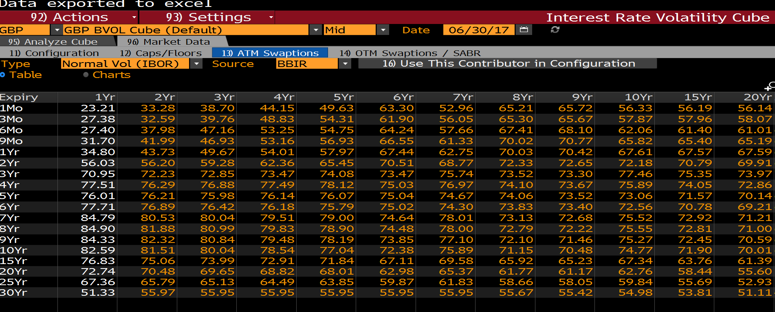
Expiry | 1Yr | 2Yr | 3Yr | 4Yr | 5Yr | 6Yr | 7Yr | 8Yr | 9Yr | 10Yr | 15Yr | 20Yr | 25Yr | 30Yr
1Mo | 23.21 | 33.28 | 38.7 | 44.15 | 49.63 | 63.3 | 52.96 | 65.21 | 65.72 | 56.33 | 56.19 | 56.14 | 57.12 | 58.08
3Mo | 27.38 | 32.59 | 39.76 | 48.83 | 54.31 | 61.9 | 56.05 | 65.3 | 65.67 | 57.87 | 57.96 | 58.07 | 58.12 | 58.13
6Mo | 27.4 | 37.98 | 47.16 | 53.25 | 54.75 | 64.24 | 57.66 | 67.41 | 68.1 | 62.06 | 61.4 | 61.01 | 61.65 | 62.26
9Mo | 31.7 | 41.99 | 46.93 | 53.16 | 56.93 | 66.55 | 61.33 | 70.02 | 70.77 | 65.82 | 65.4 | 65.19 | 65.46 | 65.68
1Yr | 34.8 | 43.73 | 49.67 | 54.01 | 57.97 | 67.44 | 62.75 | 70.03 | 70.42 | 67.61 | 67.57 | 67.59 | 67.49 | 67.36
2Yr | 56.03 | 56.2 | 59.28 | 62.36 | 65.45 | 70.51 | 68.77 | 72.33 | 72.65 | 72.18 | 70.79 | 69.91 | 69.75 | 69.55
3Yr | 70.95 | 72.23 | 72.85 | 73.47 | 74.08 | 73.47 | 75.74 | 73.52 | 73.3 | 77.46 | 75.35 | 73.97 | 72.88 | 71.74
4Yr | 77.51 | 76.29 | 76.88 | 77.49 | 78.12 | 75.03 | 76.97 | 74.1 | 73.67 | 75.89 | 74.05 | 72.86 | 72.36 | 71.84
5Yr | 76.01 | 76.21 | 75.98 | 76.14 | 76.07 | 75.04 | 74.67 | 74.06 | 73.52 | 73.06 | 71.57 | 70.14 | 69.1 | 68.11
6Yr | 77.71 | 76.89 | 76.42 | 76.18 | 75.79 | 75.02 | 74.3 | 73.83 | 73.4 | 72.56 | 70.78 | 69.21 | 68.02 | 66.98
7Yr | 84.79 | 80.53 | 80.04 | 79.51 | 79 | 74.64 | 78.01 | 73.13 | 72.68 | 75.52 | 72.92 | 71.21 | 70.29 | 69.37
8Yr | 84.9 | 81.88 | 80.99 | 79.83 | 78.9 | 74.48 | 78 | 72.79 | 72.22 | 75.55 | 72.81 | 71 | 69.94 | 68.83
9Yr | 84.33 | 82.32 | 80.84 | 79.48 | 78.19 | 73.85 | 77.1 | 72.1 | 71.46 | 75.27 | 72.45 | 70.59 | 69.38 | 68.12
10Yr | 82.59 | 81.51 | 80.04 | 78.54 | 77.04 | 72.38 | 75.89 | 71.15 | 70.48 | 74.77 | 71.9 | 70.01 | 68.65 | 67.27
15Yr | 76.83 | 75.06 | 73.99 | 72.91 | 71.84 | 67.11 | 69.58 | 65.92 | 65.23 | 67.34 | 63.76 | 61.39 | 59.71 | 58.01
20Yr | 72.74 | 70.48 | 69.65 | 68.82 | 68.01 | 62.98 | 65.37 | 61.77 | 61.17 | 62.76 | 58.44 | 55.6 | 53.71 | 51.82
25Yr | 67.36 | 65.79 | 65.13 | 64.49 | 63.85 | 59.87 | 61.83 | 58.66 | 58.05 | 59.84 | 55.69 | 52.93 | 51.09 | 49.25
30Yr | 51.33 | 55.97 | 55.95 | 55.95 | 55.95 | 55.95 | 55.95 | 55.67 | 55.42 | 54.98 | 53.81 | 51.11 | 49.29 | 47.47

EUR(Black)
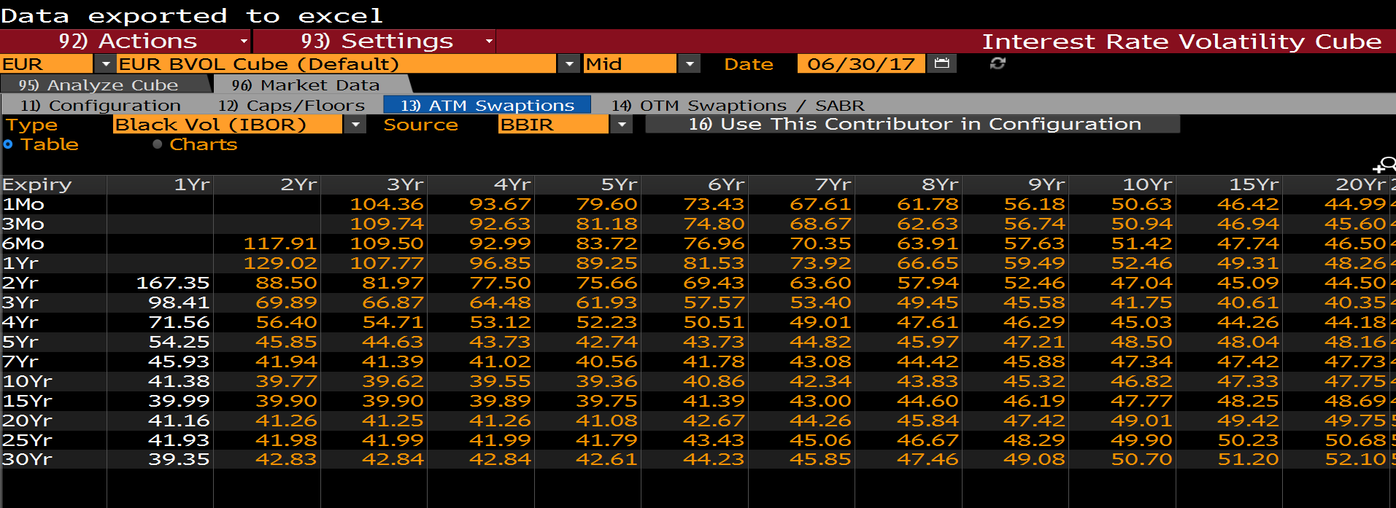
Expiry | 1Yr | 2Yr | 3Yr | 4Yr | 5Yr | 6Yr | 7Yr | 8Yr | 9Yr | 10Yr | 15Yr | 20Yr | 25Yr | 30Yr
1Mo |  |  | 104.36 | 93.67 | 79.6 | 73.43 | 67.61 | 61.78 | 56.18 | 50.63 | 46.42 | 44.99 | 44.53 | 44.35
3Mo |  |  | 109.74 | 92.63 | 81.18 | 74.8 | 68.67 | 62.63 | 56.74 | 50.94 | 46.94 | 45.6 | 45.17 | 45.01
6Mo |  | 117.91 | 109.5 | 92.99 | 83.72 | 76.96 | 70.35 | 63.91 | 57.63 | 51.42 | 47.74 | 46.5 | 46.11 | 45.98
1Yr |  | 129.02 | 107.77 | 96.85 | 89.25 | 81.53 | 73.92 | 66.65 | 59.49 | 52.46 | 49.31 | 48.26 | 47.96 | 47.88
2Yr | 167.35 | 88.5 | 81.97 | 77.5 | 75.66 | 69.43 | 63.6 | 57.94 | 52.46 | 47.04 | 45.09 | 44.5 | 44.38 | 44.4
3Yr | 98.41 | 69.89 | 66.87 | 64.48 | 61.93 | 57.57 | 53.4 | 49.45 | 45.58 | 41.75 | 40.61 | 40.35 | 40.35 | 40.44
4Yr | 71.56 | 56.4 | 54.71 | 53.12 | 52.23 | 50.51 | 49.01 | 47.61 | 46.29 | 45.03 | 44.26 | 44.18 | 44.29 | 44.46
5Yr | 54.25 | 45.85 | 44.63 | 43.73 | 42.74 | 43.73 | 44.82 | 45.97 | 47.21 | 48.5 | 48.04 | 48.16 | 48.36 | 48.61
7Yr | 45.93 | 41.94 | 41.39 | 41.02 | 40.56 | 41.78 | 43.08 | 44.42 | 45.88 | 47.34 | 47.42 | 47.73 | 48.05 | 48.36
10Yr | 41.38 | 39.77 | 39.62 | 39.55 | 39.36 | 40.86 | 42.34 | 43.83 | 45.32 | 46.82 | 47.33 | 47.75 | 48.15 | 48.49
15Yr | 39.99 | 39.9 | 39.9 | 39.89 | 39.75 | 41.39 | 43 | 44.6 | 46.19 | 47.77 | 48.25 | 48.69 | 49.05 | 49.45
20Yr | 41.16 | 41.26 | 41.25 | 41.26 | 41.08 | 42.67 | 44.26 | 45.84 | 47.42 | 49.01 | 49.42 | 49.75 | 50.16 | 50.8
25Yr | 41.93 | 41.98 | 41.99 | 41.99 | 41.79 | 43.43 | 45.06 | 46.67 | 48.29 | 49.9 | 50.23 | 50.68 | 51.43 | 51.96
30Yr | 39.35 | 42.83 | 42.84 | 42.84 | 42.61 | 44.23 | 45.85 | 47.46 | 49.08 | 50.7 | 51.2 | 52.1 | 52.68 | 53.09

EUR(Normal)
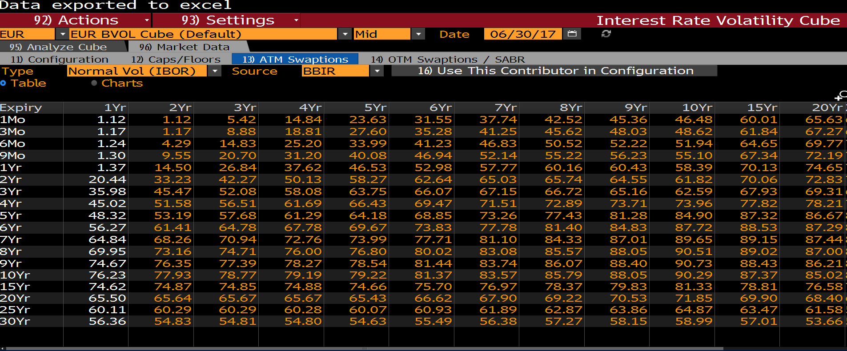
Expiry | 1Yr | 2Yr | 3Yr | 4Yr | 5Yr | 6Yr | 7Yr | 8Yr | 9Yr | 10Yr | 15Yr | 20Yr | 25Yr | 30Yr
1Mo | 1.12 | 1.12 | 5.42 | 14.84 | 23.63 | 31.55 | 37.74 | 42.52 | 45.36 | 46.48 | 60.01 | 65.63 | 67.57 | 68.35
3Mo | 1.17 | 1.17 | 8.88 | 18.81 | 27.6 | 35.28 | 41.25 | 45.62 | 48.03 | 48.62 | 61.84 | 67.27 | 69.12 | 69.82
6Mo | 1.24 | 4.29 | 14.83 | 25.2 | 33.99 | 41.23 | 46.83 | 50.52 | 52.22 | 51.94 | 64.65 | 69.77 | 71.46 | 72.06
9Mo | 1.3 | 9.55 | 20.7 | 31.2 | 40.08 | 46.94 | 52.14 | 55.22 | 56.23 | 55.1 | 67.34 | 72.19 | 73.72 | 74.21
1Yr | 1.37 | 14.5 | 26.84 | 37.62 | 46.53 | 52.98 | 57.77 | 60.16 | 60.43 | 58.39 | 70.13 | 74.65 | 76.01 | 76.38
2Yr | 20.44 | 33.23 | 42.27 | 50.13 | 58.27 | 62.64 | 65.03 | 65.74 | 64.55 | 61.82 | 70.06 | 72.83 | 73.43 | 73.31
3Yr | 35.98 | 45.47 | 52.08 | 58.08 | 63.75 | 66.07 | 67.15 | 66.72 | 65.16 | 62.59 | 67.93 | 69.31 | 69.29 | 68.81
4Yr | 45.02 | 51.58 | 56.51 | 61.69 | 66.43 | 69.47 | 71.51 | 72.89 | 73.71 | 73.96 | 77.82 | 78.21 | 77.67 | 76.77
5Yr | 48.32 | 53.19 | 57.68 | 61.29 | 64.18 | 68.85 | 73.26 | 77.43 | 81.28 | 84.9 | 87.32 | 86.67 | 85.6 | 84.3
6Yr | 56.27 | 61.41 | 64.78 | 67.78 | 69.67 | 73.83 | 77.78 | 81.4 | 84.83 | 87.72 | 88.53 | 87.29 | 85.86 | 84.35
7Yr | 64.84 | 68.26 | 70.94 | 72.76 | 73.99 | 77.71 | 81.1 | 84.33 | 87.01 | 89.65 | 89.15 | 87.44 | 85.72 | 84.08
8Yr | 69.95 | 73.16 | 74.71 | 76 | 76.8 | 80.02 | 83.08 | 85.57 | 88.05 | 90.51 | 89.02 | 87 | 85.08 | 83.35
9Yr | 74.67 | 76.35 | 77.39 | 78.27 | 78.54 | 81.44 | 83.74 | 86.07 | 88.4 | 90.73 | 88.43 | 86.21 | 84.13 | 82.37
10Yr | 76.23 | 77.93 | 78.77 | 79.19 | 79.22 | 81.37 | 83.57 | 85.79 | 88.05 | 90.29 | 87.37 | 85.02 | 82.88 | 81.11
15Yr | 74.62 | 74.87 | 74.85 | 74.88 | 74.66 | 75.7 | 76.97 | 78.37 | 79.83 | 81.33 | 78.81 | 76.58 | 74.83 | 72.92
20Yr | 65.5 | 65.64 | 65.67 | 65.67 | 65.43 | 66.62 | 67.9 | 69.22 | 70.53 | 71.85 | 69.9 | 68.4 | 66.57 | 63.85
25Yr | 60.11 | 60.29 | 60.29 | 60.28 | 60.07 | 60.93 | 61.89 | 62.87 | 63.86 | 64.87 | 63.47 | 61.58 | 58.6 | 56.58
30Yr | 56.36 | 54.83 | 54.81 | 54.8 | 54.63 | 55.49 | 56.38 | 57.27 | 58.15 | 58.99 | 57.01 | 53.66 | 51.6 | 50.22

JPY(Normal)
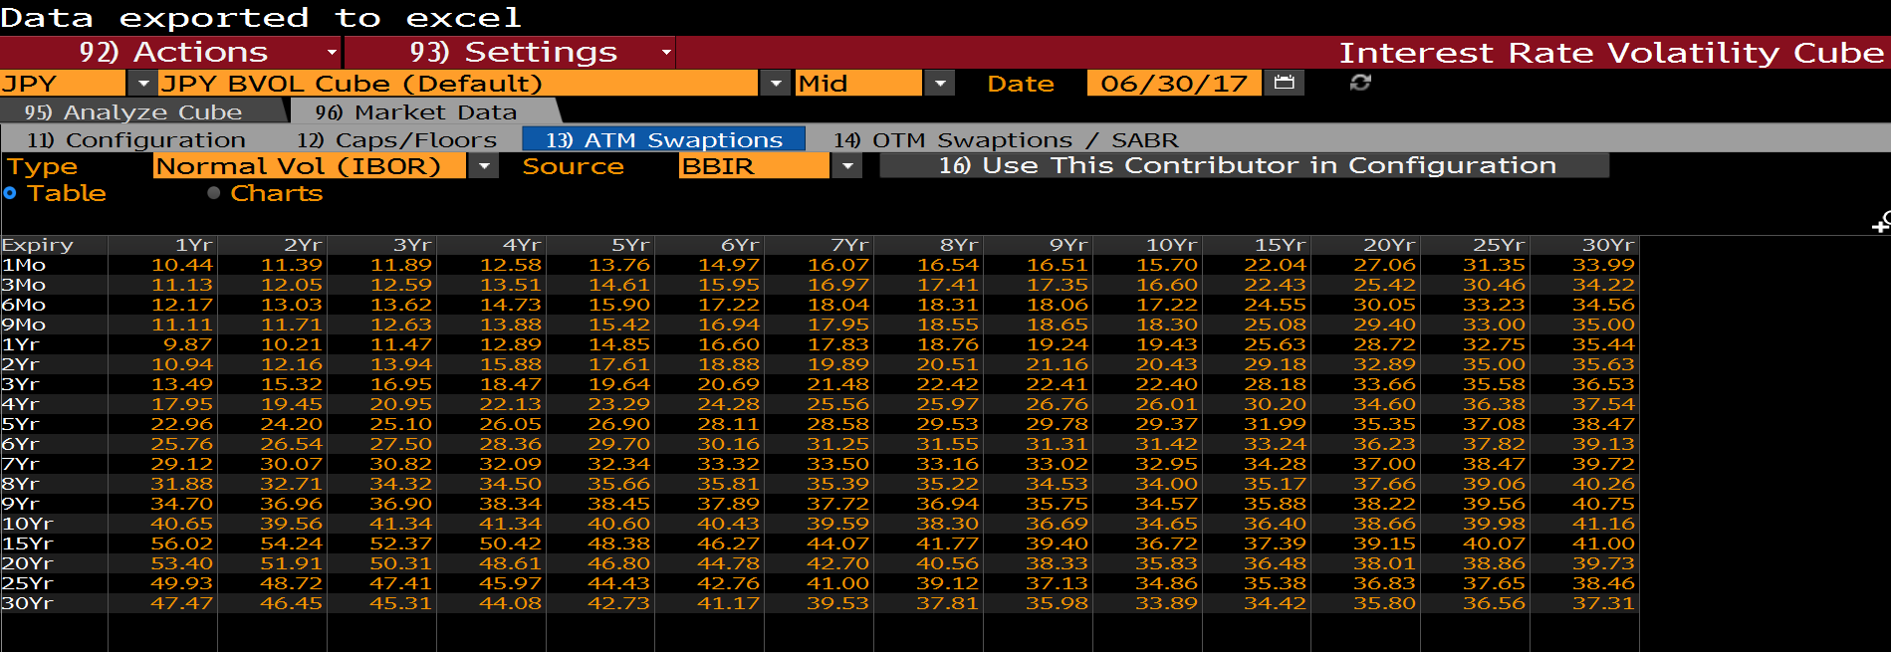
Expiry | 1Yr | 2Yr | 3Yr | 4Yr | 5Yr | 6Yr | 7Yr | 8Yr | 9Yr | 10Yr | 15Yr | 20Yr | 25Yr | 30Yr
1Mo | 10.44 | 11.39 | 11.89 | 12.58 | 13.76 | 14.97 | 16.07 | 16.54 | 16.51 | 15.7 | 22.04 | 27.06 | 31.35 | 33.99
3Mo | 11.13 | 12.05 | 12.59 | 13.51 | 14.61 | 15.95 | 16.97 | 17.41 | 17.35 | 16.6 | 22.43 | 25.42 | 30.46 | 34.22
6Mo | 12.17 | 13.03 | 13.62 | 14.73 | 15.9 | 17.22 | 18.04 | 18.31 | 18.06 | 17.22 | 24.55 | 30.05 | 33.23 | 34.56
9Mo | 11.11 | 11.71 | 12.63 | 13.88 | 15.42 | 16.94 | 17.95 | 18.55 | 18.65 | 18.3 | 25.08 | 29.4 | 33 | 35
1Yr | 9.87 | 10.21 | 11.47 | 12.89 | 14.85 | 16.6 | 17.83 | 18.76 | 19.24 | 19.43 | 25.63 | 28.72 | 32.75 | 35.44
2Yr | 10.94 | 12.16 | 13.94 | 15.88 | 17.61 | 18.88 | 19.89 | 20.51 | 21.16 | 20.43 | 29.18 | 32.89 | 35 | 35.63
3Yr | 13.49 | 15.32 | 16.95 | 18.47 | 19.64 | 20.69 | 21.48 | 22.42 | 22.41 | 22.4 | 28.18 | 33.66 | 35.58 | 36.53
4Yr | 17.95 | 19.45 | 20.95 | 22.13 | 23.29 | 24.28 | 25.56 | 25.97 | 26.76 | 26.01 | 30.2 | 34.6 | 36.38 | 37.54
5Yr | 22.96 | 24.2 | 25.1 | 26.05 | 26.9 | 28.11 | 28.58 | 29.53 | 29.78 | 29.37 | 31.99 | 35.35 | 37.08 | 38.47
6Yr | 25.76 | 26.54 | 27.5 | 28.36 | 29.7 | 30.16 | 31.25 | 31.55 | 31.31 | 31.42 | 33.24 | 36.23 | 37.82 | 39.13
7Yr | 29.12 | 30.07 | 30.82 | 32.09 | 32.34 | 33.32 | 33.5 | 33.16 | 33.02 | 32.95 | 34.28 | 37 | 38.47 | 39.72
8Yr | 31.88 | 32.71 | 34.32 | 34.5 | 35.66 | 35.81 | 35.39 | 35.22 | 34.53 | 34 | 35.17 | 37.66 | 39.06 | 40.26
9Yr | 34.7 | 36.96 | 36.9 | 38.34 | 38.45 | 37.89 | 37.72 | 36.94 | 35.75 | 34.57 | 35.88 | 38.22 | 39.56 | 40.75
10Yr | 40.65 | 39.56 | 41.34 | 41.34 | 40.6 | 40.43 | 39.59 | 38.3 | 36.69 | 34.65 | 36.4 | 38.66 | 39.98 | 41.16
15Yr | 56.02 | 54.24 | 52.37 | 50.42 | 48.38 | 46.27 | 44.07 | 41.77 | 39.4 | 36.72 | 37.39 | 39.15 | 40.07 | 41
20Yr | 53.4 | 51.91 | 50.31 | 48.61 | 46.8 | 44.78 | 42.7 | 40.56 | 38.33 | 35.83 | 36.48 | 38.01 | 38.86 | 39.73
25Yr | 49.93 | 48.72 | 47.41 | 45.97 | 44.43 | 42.76 | 41 | 39.12 | 37.13 | 34.86 | 35.38 | 36.83 | 37.65 | 38.46
30Yr | 47.47 | 46.45 | 45.31 | 44.08 | 42.73 | 41.17 | 39.53 | 37.81 | 35.98 | 33.89 | 34.42 | 35.8 | 36.56 | 37.31

MXN(Black)
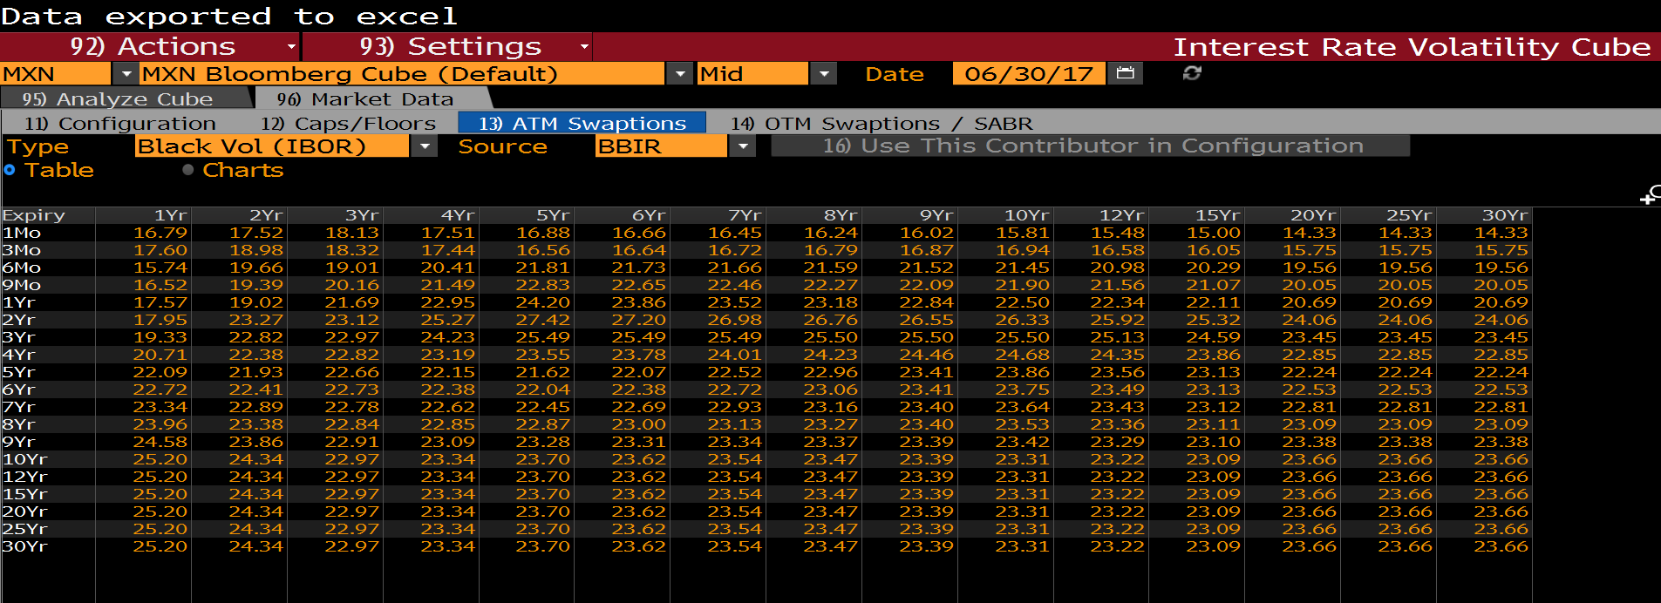
Expiry | 1Yr | 2Yr | 3Yr | 4Yr | 5Yr | 6Yr | 7Yr | 8Yr | 9Yr | 10Yr | 12Yr | 15Yr | 20Yr | 25Yr | 30Yr
1Mo | 16.79 | 17.52 | 18.13 | 17.51 | 16.88 | 16.66 | 16.45 | 16.24 | 16.02 | 15.81 | 15.48 | 15 | 14.33 | 14.33 | 14.33
3Mo | 17.6 | 18.98 | 18.32 | 17.44 | 16.56 | 16.64 | 16.72 | 16.79 | 16.87 | 16.94 | 16.58 | 16.05 | 15.75 | 15.75 | 15.75
6Mo | 15.74 | 19.66 | 19.01 | 20.41 | 21.81 | 21.73 | 21.66 | 21.59 | 21.52 | 21.45 | 20.98 | 20.29 | 19.56 | 19.56 | 19.56
9Mo | 16.52 | 19.39 | 20.16 | 21.49 | 22.83 | 22.65 | 22.46 | 22.27 | 22.09 | 21.9 | 21.56 | 21.07 | 20.05 | 20.05 | 20.05
1Yr | 17.57 | 19.02 | 21.69 | 22.95 | 24.2 | 23.86 | 23.52 | 23.18 | 22.84 | 22.5 | 22.34 | 22.11 | 20.69 | 20.69 | 20.69
2Yr | 17.95 | 23.27 | 23.12 | 25.27 | 27.42 | 27.2 | 26.98 | 26.76 | 26.55 | 26.33 | 25.92 | 25.32 | 24.06 | 24.06 | 24.06
3Yr | 19.33 | 22.82 | 22.97 | 24.23 | 25.49 | 25.49 | 25.49 | 25.5 | 25.5 | 25.5 | 25.13 | 24.59 | 23.45 | 23.45 | 23.45
4Yr | 20.71 | 22.38 | 22.82 | 23.19 | 23.55 | 23.78 | 24.01 | 24.23 | 24.46 | 24.68 | 24.35 | 23.86 | 22.85 | 22.85 | 22.85
5Yr | 22.09 | 21.93 | 22.66 | 22.15 | 21.62 | 22.07 | 22.52 | 22.96 | 23.41 | 23.86 | 23.56 | 23.13 | 22.24 | 22.24 | 22.24
6Yr | 22.72 | 22.41 | 22.73 | 22.38 | 22.04 | 22.38 | 22.72 | 23.06 | 23.41 | 23.75 | 23.49 | 23.13 | 22.53 | 22.53 | 22.53
7Yr | 23.34 | 22.89 | 22.78 | 22.62 | 22.45 | 22.69 | 22.93 | 23.16 | 23.4 | 23.64 | 23.43 | 23.12 | 22.81 | 22.81 | 22.81
8Yr | 23.96 | 23.38 | 22.84 | 22.85 | 22.87 | 23 | 23.13 | 23.27 | 23.4 | 23.53 | 23.36 | 23.11 | 23.09 | 23.09 | 23.09
9Yr | 24.58 | 23.86 | 22.91 | 23.09 | 23.28 | 23.31 | 23.34 | 23.37 | 23.39 | 23.42 | 23.29 | 23.1 | 23.38 | 23.38 | 23.38
10Yr | 25.2 | 24.34 | 22.97 | 23.34 | 23.7 | 23.62 | 23.54 | 23.47 | 23.39 | 23.31 | 23.22 | 23.09 | 23.66 | 23.66 | 23.66
12Yr | 25.2 | 24.34 | 22.97 | 23.34 | 23.7 | 23.62 | 23.54 | 23.47 | 23.39 | 23.31 | 23.22 | 23.09 | 23.66 | 23.66 | 23.66
15Yr | 25.2 | 24.34 | 22.97 | 23.34 | 23.7 | 23.62 | 23.54 | 23.47 | 23.39 | 23.31 | 23.22 | 23.09 | 23.66 | 23.66 | 23.66
20Yr | 25.2 | 24.34 | 22.97 | 23.34 | 23.7 | 23.62 | 23.54 | 23.47 | 23.39 | 23.31 | 23.22 | 23.09 | 23.66 | 23.66 | 23.66
25Yr | 25.2 | 24.34 | 22.97 | 23.34 | 23.7 | 23.62 | 23.54 | 23.47 | 23.39 | 23.31 | 23.22 | 23.09 | 23.66 | 23.66 | 23.66
30Yr | 25.2 | 24.34 | 22.97 | 23.34 | 23.7 | 23.62 | 23.54 | 23.47 | 23.39 | 23.31 | 23.22 | 23.09 | 23.66 | 23.66 | 23.66

MXN(Normal)
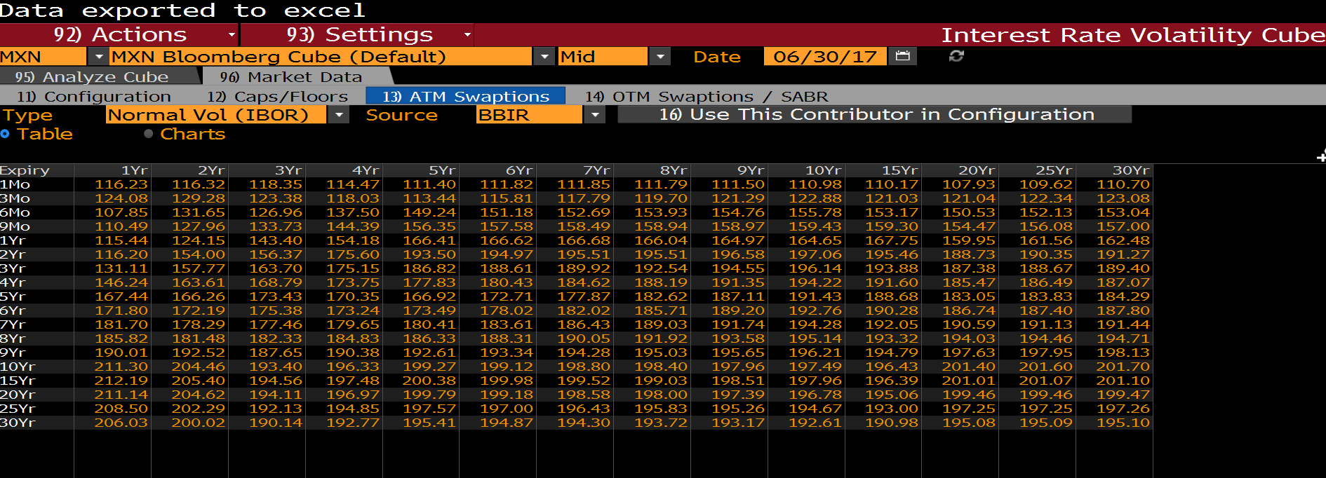
Expiry | 1Yr | 2Yr | 3Yr | 4Yr | 5Yr | 6Yr | 7Yr | 8Yr | 9Yr | 10Yr | 15Yr | 20Yr | 25Yr | 30Yr
1Mo | 116.23 | 116.32 | 118.35 | 114.47 | 111.4 | 111.82 | 111.85 | 111.79 | 111.5 | 110.98 | 110.17 | 107.93 | 109.62 | 110.7
3Mo | 124.08 | 129.28 | 123.38 | 118.03 | 113.44 | 115.81 | 117.79 | 119.7 | 121.29 | 122.88 | 121.03 | 121.04 | 122.34 | 123.08
6Mo | 107.85 | 131.65 | 126.96 | 137.5 | 149.24 | 151.18 | 152.69 | 153.93 | 154.76 | 155.78 | 153.17 | 150.53 | 152.13 | 153.04
9Mo | 110.49 | 127.96 | 133.73 | 144.39 | 156.35 | 157.58 | 158.49 | 158.94 | 158.97 | 159.43 | 159.3 | 154.47 | 156.08 | 157
1Yr | 115.44 | 124.15 | 143.4 | 154.18 | 166.41 | 166.62 | 166.68 | 166.04 | 164.97 | 164.65 | 167.75 | 159.95 | 161.56 | 162.48
2Yr | 116.2 | 154 | 156.37 | 175.6 | 193.5 | 194.97 | 195.51 | 195.51 | 196.58 | 197.06 | 195.46 | 188.73 | 190.35 | 191.27
3Yr | 131.11 | 157.77 | 163.7 | 175.15 | 186.82 | 188.61 | 189.92 | 192.54 | 194.55 | 196.14 | 193.88 | 187.38 | 188.67 | 189.4
4Yr | 146.24 | 163.61 | 168.79 | 173.75 | 177.83 | 180.43 | 184.62 | 188.19 | 191.35 | 194.22 | 191.6 | 185.47 | 186.49 | 187.07
5Yr | 167.44 | 166.26 | 173.43 | 170.35 | 166.92 | 172.71 | 177.87 | 182.62 | 187.11 | 191.43 | 188.68 | 183.05 | 183.83 | 184.29
6Yr | 171.8 | 172.19 | 175.38 | 173.24 | 173.49 | 178.02 | 182.02 | 185.71 | 189.2 | 192.76 | 190.28 | 186.74 | 187.4 | 187.8
7Yr | 181.7 | 178.29 | 177.46 | 179.65 | 180.41 | 183.61 | 186.43 | 189.03 | 191.74 | 194.28 | 192.05 | 190.59 | 191.13 | 191.44
8Yr | 185.82 | 181.48 | 182.33 | 184.83 | 186.33 | 188.31 | 190.05 | 191.92 | 193.58 | 195.14 | 193.32 | 194.03 | 194.46 | 194.71
9Yr | 190.01 | 192.52 | 187.65 | 190.38 | 192.61 | 193.34 | 194.28 | 195.03 | 195.65 | 196.21 | 194.79 | 197.63 | 197.95 | 198.13
10Yr | 211.3 | 204.46 | 193.4 | 196.33 | 199.27 | 199.12 | 198.8 | 198.4 | 197.96 | 197.49 | 196.43 | 201.4 | 201.6 | 201.7
15Yr | 212.19 | 205.4 | 194.56 | 197.48 | 200.38 | 199.98 | 199.52 | 199.03 | 198.51 | 197.96 | 196.39 | 201.01 | 201.07 | 201.1
20Yr | 211.14 | 204.62 | 194.11 | 196.97 | 199.79 | 199.18 | 198.58 | 198 | 197.39 | 196.78 | 195.06 | 199.46 | 199.46 | 199.47
25Yr | 208.5 | 202.29 | 192.13 | 194.85 | 197.57 | 197 | 196.43 | 195.83 | 195.26 | 194.67 | 193 | 197.25 | 197.25 | 197.26
30Yr | 206.03 | 200.02 | 190.14 | 192.77 | 195.41 | 194.87 | 194.3 | 193.72 | 193.17 | 192.61 | 190.98 | 195.08 | 195.09 | 195.1

ZAR(Black)
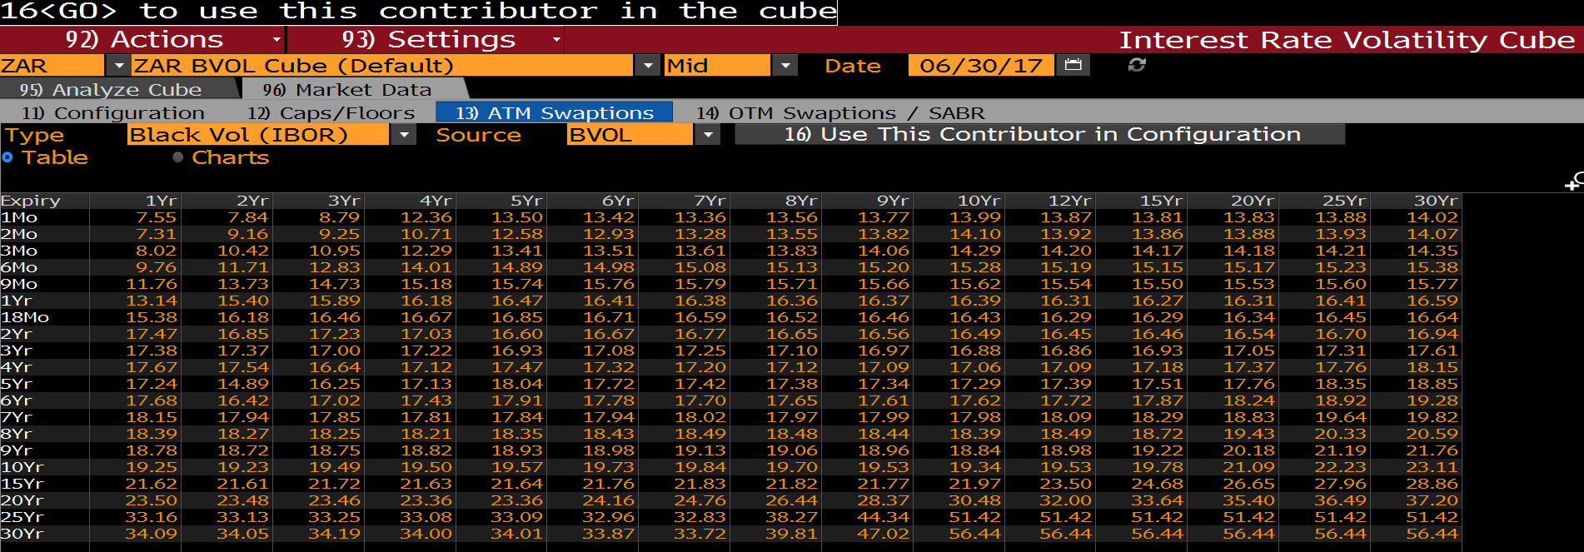
Expiry | 1Yr | 2Yr | 3Yr | 4Yr | 5Yr | 6Yr | 7Yr | 8Yr | 9Yr | 10Yr | 12Yr | 15Yr | 20Yr | 25Yr | 30Yr
1Mo | 7.55 | 7.84 | 8.79 | 12.36 | 13.5 | 13.42 | 13.36 | 13.56 | 13.77 | 13.99 | 13.87 | 13.81 | 13.83 | 13.88 | 14.02
2Mo | 7.31 | 9.16 | 9.25 | 10.71 | 12.58 | 12.93 | 13.28 | 13.55 | 13.82 | 14.1 | 13.92 | 13.86 | 13.88 | 13.93 | 14.07
3Mo | 8.02 | 10.42 | 10.95 | 12.29 | 13.41 | 13.51 | 13.61 | 13.83 | 14.06 | 14.29 | 14.2 | 14.17 | 14.18 | 14.21 | 14.35
6Mo | 9.76 | 11.71 | 12.83 | 14.01 | 14.89 | 14.98 | 15.08 | 15.13 | 15.2 | 15.28 | 15.19 | 15.15 | 15.17 | 15.23 | 15.38
9Mo | 11.76 | 13.73 | 14.73 | 15.18 | 15.74 | 15.76 | 15.79 | 15.71 | 15.66 | 15.62 | 15.54 | 15.5 | 15.53 | 15.6 | 15.77
1Yr | 13.14 | 15.4 | 15.89 | 16.18 | 16.47 | 16.41 | 16.38 | 16.36 | 16.37 | 16.39 | 16.31 | 16.27 | 16.31 | 16.41 | 16.59
18Mo | 15.38 | 16.18 | 16.46 | 16.67 | 16.85 | 16.71 | 16.59 | 16.52 | 16.46 | 16.43 | 16.29 | 16.29 | 16.34 | 16.45 | 16.64
2Yr | 17.47 | 16.85 | 17.23 | 17.03 | 16.6 | 16.67 | 16.77 | 16.65 | 16.56 | 16.49 | 16.45 | 16.46 | 16.54 | 16.7 | 16.94
3Yr | 17.38 | 17.37 | 17 | 17.22 | 16.93 | 17.08 | 17.25 | 17.1 | 16.97 | 16.88 | 16.86 | 16.93 | 17.05 | 17.31 | 17.61
4Yr | 17.67 | 17.54 | 16.64 | 17.12 | 17.47 | 17.32 | 17.2 | 17.12 | 17.09 | 17.06 | 17.09 | 17.18 | 17.37 | 17.76 | 18.15
5Yr | 17.24 | 14.89 | 16.25 | 17.13 | 18.04 | 17.72 | 17.42 | 17.38 | 17.34 | 17.29 | 17.39 | 17.51 | 17.76 | 18.35 | 18.85
6Yr | 17.68 | 16.42 | 17.02 | 17.43 | 17.91 | 17.78 | 17.7 | 17.65 | 17.61 | 17.62 | 17.72 | 17.87 | 18.24 | 18.92 | 19.28
7Yr | 18.15 | 17.94 | 17.85 | 17.81 | 17.84 | 17.94 | 18.02 | 17.97 | 17.99 | 17.98 | 18.09 | 18.29 | 18.83 | 19.64 | 19.82
8Yr | 18.39 | 18.27 | 18.25 | 18.21 | 18.35 | 18.43 | 18.49 | 18.48 | 18.44 | 18.39 | 18.49 | 18.72 | 19.43 | 20.33 | 20.59
9Yr | 18.78 | 18.72 | 18.75 | 18.82 | 18.93 | 18.98 | 19.13 | 19.06 | 18.96 | 18.84 | 18.98 | 19.22 | 20.18 | 21.19 | 21.76
10Yr | 19.25 | 19.23 | 19.49 | 19.5 | 19.57 | 19.73 | 19.84 | 19.7 | 19.53 | 19.34 | 19.53 | 19.78 | 21.09 | 22.23 | 23.11
15Yr | 21.62 | 21.61 | 21.72 | 21.63 | 21.64 | 21.76 | 21.83 | 21.82 | 21.77 | 21.97 | 23.5 | 24.68 | 26.65 | 27.96 | 28.86
20Yr | 23.5 | 23.48 | 23.46 | 23.36 | 23.36 | 24.16 | 24.76 | 26.44 | 28.37 | 30.48 | 32 | 33.64 | 35.4 | 36.49 | 37.2
25Yr | 33.16 | 33.13 | 33.25 | 33.08 | 33.09 | 32.96 | 32.83 | 38.27 | 44.34 | 51.42 | 51.42 | 51.42 | 51.42 | 51.42 | 51.42
30Yr | 34.09 | 34.05 | 34.19 | 34 | 34.01 | 33.87 | 33.72 | 39.81 | 47.02 | 56.44 | 56.44 | 56.44 | 56.44 | 56.44 | 56.44

